상품제안서
뉴컬러 나이아드 진공 304 스텐텀블러 480ml | 상품코드: S24015

 |  |  |  |  |  |  | 02-713-8555 | www.synergygift.co.kr
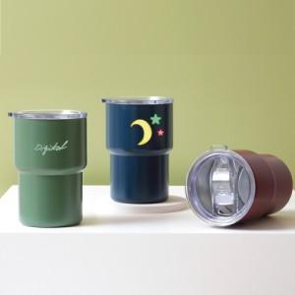

【상세/제작정보】 | <p><span style="font-size: 14pt;">*&nbsp;</span><span style="font-size: 14pt;">컬러인쇄 배경없음 기준입니다. 배경 추가시 + 600원 추가입니다.</span></p>

【인쇄/포장옵션】 | 실크, 레이저, 컬러인쇄 / 포장지포장

【공급단가】 | 수량 | 50~ | 100~ | 500~ | 1,000~ | 3,000~
*VAT별도 | 단가 | 5,850원 | 5,710원 | 5,530원 | 5,260원 | 5,170원

【상품 URL】 | https://www.synergygift.co.kr:443/src/goods_detail.php?gdno=24015

